REVISI BOPTN BEI.002 (2)
RINCIAN BIAYA BELANJA (RAB)
TAHUN ANGGARAN 2025

 |  | Kementerian Negara/Lembaga |  |  |  |  | (023) KEMENTERIAN PENDIDIKAN, KEBUDAYAAN, RISET, DAN TEKNOLOGI
 |  | Unit Organisasi |  |  |  |  | Ditjen Pendidikan Tinggi, Riset dan Teknologi
 |  | Program |  |  |  |  | (023.17.DK) Program Pendidikan Tinggi
 |  | Sasaran Program
 |  | Indikator Kinerja Program
 |  | Kegiatan
 |  | Indikator Kegiatan
 |  | Klasifikasi Rincian Output |  |  |  |  | (4470.BEI) Bantuan Lembaga
 |  | Indikator KRO
 |  | Rincian Output |  |  |  |  | (4470.BEI.002) PT Penerima Bantuan Pembelajaran (BOPTN)
 |  | Indikator Rincian Output
 |  | Volume Rincian Output
 |  | Satuan Rincian Output
 |  | Alokasi Dana |  |  |  |  | 228,671,000

Kode | Uraian RO/Komponen/ Subkomponen/Akun/ Detail | Volume Rincian Output | Jenis Komponen (Utama/Pendukung) | Rincian Perhitungan |  |  |  |  |  |  | Volume | Satuan | Harga Satuan | Jumlah | Nilai TKDN | Sumber Link
4470.BEI.002 | PT Penerima Bantuan Pembelajaran (BOPTN) |  |  |  |  |  |  |  |  |  |  |  |  |  | -
004 | Dukungan Operasional Penyelenggaraan Pendidikan |  |  |  |  |  |  |  |  |  |  |  |  | 228,671,000
D | Kewirausahaan Mahasiswa |  |  |  |  |  |  |  |  |  |  |  |  | 98,527,000
521211 | Belanja Bahan |  |  |  |  |  |  |  |  |  |  |  |  | 98,527,000 | 98,527,000 | -
207 | Konsumsi Makan |  |  |  |  |  |  |  |  |  |  |  |  | 84,760,000
1 | Pelatihan/Workshop Manajemen Keuangan untuk Startup- (Kewirausahaan)
 | (K2) 207 - Konsumsi Makan |  |  | 200 | Org | 1 | Kali | 1 | Keg |  | 200 | OK | 40,000 | 8,000,000 | SBM | #REF!
2 | Pelatihan Legalitas dan Perisinan Bisnis
 | (K2) '207 - Konsumsi Makan |  |  | 100 | Org | 1 | Kali | 1 | Keg |  | 100 | OK | 40,000 | 4,000,000 | SBM | 5,984,000
3 | Pameran (expo) Produk Kewirausahaan - (Pengembangan Usaha)
 | (K2) '207 - Konsumsi Makan |  |  | 50 | Org | 1 | Kali | 5 | Keg |  | 250 | OK | 40,000 | 10,000,000 | SBM | 12,050,000
4 | Palatiahan Digital Marketing - (Pengembangan Usaha)
 | K2) 207 - Konsumsi Makan |  |  | 100 | Org | 1 | Kali | 1 | Keg |  | 100 | OK | 40,000 | 4,000,000 | SBM | 7,684,000
5 | Kompetisi Kewirausahaan, KompetisiBussines Plan, Startup Compotition dan pitching compotition
 | (K2) 207 - Konsumsi Makan |  |  | 200 | Org | 2 | Hari | 1 | Keg |  | 400 | OK | 40,000 | 16,000,000 | SBM | #REF!
6 | Networking dan Temu Bisnis
 | (K2) 207 - Konsumsi Makan |  |  | 200 | Org | 1 | Kali | 1 | Keg |  | 200 | OK | 40,000 | 8,000,000 | SBM | #REF!
7 | Festival Pasar Ramadhan Wirausaha Mahasiswa
 | (K2) 207 - Konsumsi Makan |  |  | 200 | Org | 1 | Hari | 1 | Keg |  | 200 | OK | 40,000 | 8,000,000 | SBM | 11,684,000
8 | Design thinking & inovasi bisnis
 | (K2) 207 - Konsumsi Makan |  |  | 160 | Org | 1 | Hari | 1 | Keg |  | 160 | OK | 40,000 | 6,400,000 | SBM | 53,510,000
9 | Strategi pengembangan produk
 | (K2) 207 - Konsumsi Makan |  |  | 160 | Org | 1 | Hari | 1 | Keg |  | 160 | OK | 40,000 | 6,400,000 | SBM | 6,640,000
10 | Memulai bisnis online di marketplace
 | (K2) 207 - Konsumsi Makan |  |  | 174 | Org | 1 | Hari | 1 | Keg |  | 174 | OK | 40,000 | 6,960,000 | SBM | 6,960,000
11 | Strategi dropshipping & reseller
 | (K2) 207 - Konsumsi Makan |  |  | 175 | Org | 1 | Hari | 1 | Keg |  | 175 | OK | 40,000 | 7,000,000 | SBM | 19,510,000
210 | Perlengkapan Lainnya |  |  |  |  |  |  |  |  |  |  |  |  | 577,000
 | Pelatihan/Workshop Manajemen Keuangan untuk Startup- (Kewirausahaan)
 | (K2)210 -Perlengkapan Lainnya
 | - Baterai Alkaline AA |  |  | 2 | Buah | 1 | Kali | 1 | Keg |  | 2 | Set | 22,000 | 44,000 | 40,46 | https://e-katalog.lkpp.go.id/katalog/produk/detail/73656294?type=regency&location_id=191
 | Pelatihan Legalitas dan Perisinan Bisnis
 | (K2) '210 - Perlengkapan Lainnya
 | - Baterai Alkaline AA |  |  | 2 | Buah | 1 | Kali | 1 | Keg |  | 2 | Set | 22,000 | 44,000 | 40,46 | https://e-katalog.lkpp.go.id/katalog/produk/detail/73656294?type=regency&location_id=191
 | Palatiahan Digital Marketing - (Pengembangan Usaha)
 | (K2) 210 - Perlengkapan Lainnya
 | - Baterai Alkaline AA |  |  | 2 | Set | 1 | Kali | 1 | Keg |  | 2 | Set | 22,000 | 44,000 | 40,46 | https://e-katalog.lkpp.go.id/katalog/produk/detail/73656294?type=regency&location_id=191
 | Kompetisi Kewirausahaan, KompetisiBussines Plan, Startup Compotition dan pitching compotition
 | (K2) 210 - Perlengkapan Lainnya
 | - Baterai Alkaline AA |  |  | 2 | Set | 2 | Hari | 1 | Keg |  | 4 | Set | 22,000 | 88,000 | 40,46 | https://e-katalog.lkpp.go.id/katalog/produk/detail/73656294?type=regency&location_id=191
 | -'Baterai Alkaline AAA |  |  | 1 | Set | 1 | Kali | 1 | Keg |  | 1 | Set | 35,000 | 35,000
 | - ID Card (Panitia Dosen) |  |  | 8 | Buah | 1 | Kali | 1 | Keg |  | 8 | Buah | 10,000 | 80,000
 | Networking dan Temu Bisnis
 | (K2) '210 - Perlengkapan Lainnya
 | - Baterai Alkaline AA |  |  | 1 | Set | 1 | Kali | 1 | Keg |  | 1 | Set | 22,000 | 22,000 | 40,46 | https://e-katalog.lkpp.go.id/katalog/produk/detail/73656294?type=regency&location_id=191
 | Festival Pasar Ramadhan Kewirausahaan Mahasiswa (Pasar Ramadhan)
 | (K2) '210 - Perlengkapan Lainnya
 | - Baterai Alkaline AA |  |  | 2 | Set | 1 | Kali | 1 | Keg |  | 2 | Set | 22,000 | 44,000 | 40,46 | https://e-katalog.lkpp.go.id/katalog/produk/detail/73656294?type=regency&location_id=191
 | Design thinking & inovasi bisnis
 | (K2) '210 - Perlengkapan Lainnya
 | - Baterai Alkaline AA |  |  | 2 | Set | 1 | Kali | 1 | Keg |  | 2 | Set | 22,000 | 44,000 | 40,46 | https://e-katalog.lkpp.go.id/katalog/produk/detail/73656294?type=regency&location_id=191
 | Strategi pengembangan produk
 | (K2) '210 - Perlengkapan Lainnya
 | - Baterai Alkaline AA |  |  | 2 | Set | 1 | Kali | 1 | Keg |  | 2 | Set | 22,000 | 44,000 | 40,46 | https://e-katalog.lkpp.go.id/katalog/produk/detail/73656294?type=regency&location_id=191
 | Memulai bisnis online di marketplace
 | (K2) '210 - Perlengkapan Lainnya
 | - Baterai Alkaline AA |  |  | 2 | Set | 1 | Kali | 1 | Keg |  | 2 | Set | 22,000 | 44,000 | 40,46 | https://e-katalog.lkpp.go.id/katalog/produk/detail/73656294?type=regency&location_id=191
 | Strategi dropshipping & reseller
 | (K2) '210 - Perlengkapan Lainnya
 | - Baterai Alkaline AA |  |  | 2 | Set | 1 | Kali | 1 | Keg |  | 2 | Set | 22,000 | 44,000 | 40,46 | https://e-katalog.lkpp.go.id/katalog/produk/detail/73656294?type=regency&location_id=191
239 | Biaya Pencetakan |  |  |  |  |  |  |  |  |  |  |  |  | 3,840,000
 | Pelatihan/Workshop Manajemen Keuangan untuk Startup- (Kewirausahaan)
 | (K2) 239 Biaya Pencetakan
 | - Spanduk |  |  | 6 | Mtr | 1 | Kali | 1 | Keg |  | 6 | Mtr | 40,000 | 240,000 | PDN | https://e-katalog.lkpp.go.id/katalog/produk/detail/3868856?type=regency&location_id=77
...
 |  |  | Jenis Komponen (Utama/Pendukung) | Rincian Perhitungan |  |  |  |  |  |  | Volume | Satuan | Harga Satuan | Jumlah | Nilai TKDN | Sumber Link
 |  |  |  | 6 | Mtr | 1 | Kali | 1 | Keg |  | 6 | Mtr | 40,000 | 240,000 | PDN | https://e-katalog.lkpp.go.id/katalog/produk/detail/3868856?type=regency&location_id=77
...
 |  |  | Jenis Komponen (Utama/Pendukung) | Rincian Perhitungan |  |  |  |  |  |  | Volume | Satuan | Harga Satuan | Jumlah | Nilai TKDN | Sumber Link
 |  |  |  | 6 | Mtr | 1 | Kali | 1 | Keg |  | 6 | Mtr | 40,000 | 240,000 | PDN | https://e-katalog.lkpp.go.id/katalog/produk/detail/3868856?type=regency&location_id=77
...
 |  |  | Jenis Komponen (Utama/Pendukung) | Rincian Perhitungan |  |  |  |  |  |  | Volume | Satuan | Harga Satuan | Jumlah | Nilai TKDN | Sumber Link
 |  |  |  | 6 | Mtr | 1 | Kali | 1 | Keg |  | 6 | Mtr | 40,000 | 240,000 | PDN | https://e-katalog.lkpp.go.id/katalog/produk/detail/3868856?type=regency&location_id=77
...
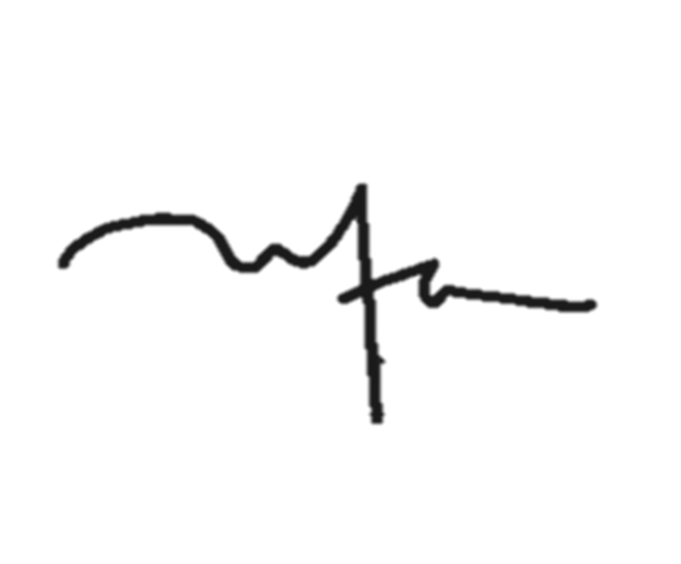
 |  |  | Jenis Komponen (Utama/Pendukung) | Rincian Perhitungan |  |  |  |  |  |  | Volume | Satuan | Harga Satuan | Jumlah | Nilai TKDN | Sumber Link
 |  |  |  | 6 | Mtr | 1 | Kali | 1 | Keg |  | 6 | Mtr | 40,000 | 240,000 | PDN | https://e-katalog.lkpp.go.id/katalog/produk/detail/3868856?type=regency&location_id=77
 |  |  |  |  |  |  |  |  |  | UPA Pengembangan Karir dan Kewirausahaan

 |  |  |  |  |  |  |  |  |  | Dr. Vitayanti Fattah.,SE.,M.Si
 |  |  |  |  |  |  |  |  |  | NIP. 197302071998022001

